Sheet1
操作説明書
システム名 | 飲食店オーダー登録APIシステム | 作成日 | 2020.10.XX
操作説明書名 | ストア情報の取得、登録、編集、削除 | 作成者 | 株式会社セラク Bチーム
概要 | PostmanからAPIサーバに対してHTTPメソッドを送る際の操作説明書 ・メソッドの選択、key、value値の設定説明

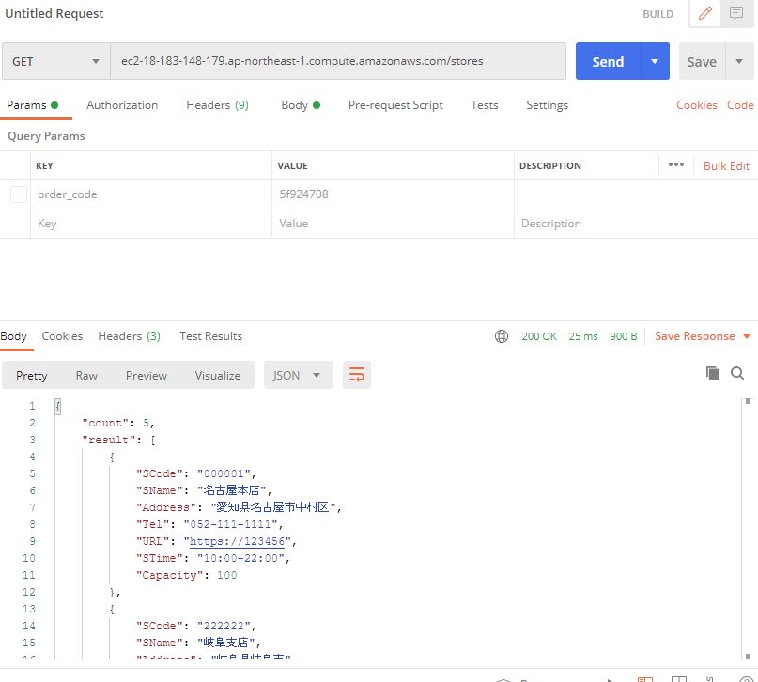
①
②
⑤
 |  | ・全店舗情報の取得
 |  | ①メソッドを「GET」に設定
 |  | ②「URL/stores」を入力する
 |  | ※URLはAWSにてサーバ起動時に確認すること
 |  | ③設定不要
③
 |  | ④店舗情報が表示される
 |  | ⑤Sendをクリックする

 |  | ・店舗別情報の取得
 |  | ①メソッドを「GET」に設定
 |  | ②「URL/stores」を入力する
 |  | ③設定不要
 |  | ④店舗情報が表示される
④

